运动手套 -男女款
 |  |  |  |  |  | 开发员： | 晨华 |  | 系列： |  | 制单日期： |  | 2023-11-10
 | 物 料 信 息 |  |  |  |  |  |  |  | 采 购 信 息
序号 | 物料类型 | 物料名称 | 物料编号 | 成分 | 应用部位 | 规格1（面料可裁幅宽、辅料型号等） | 规格2（面料克重、辅料长度等） | 单位 | 单耗 | 损耗 | 单价 | 金额(元) | 费用占比 | 供应商
1 | 面料 | 防风布 |  |  | 整个大身 | 1.5M |  | 米 | 0.200 | 105% | 18.0000000 | ¥3.78 | #DIV/0! | 浙江
2 | 导电PU |  |  |  |  |  |  |  | 0.015 | 105% | 26.0000000 | ¥0.41 | #DIV/0! | 浙江
3 | 手心防滑布 |  |  |  |  |  |  |  | 0.020 | 105% | 15.0000000 | ¥0.32 | #DIV/0! | 浙江
 | 里布+软棉 |  |  |  |  |  |  |  | 0.150 | 105% | 9.0000000 | ¥1.42
4 | 辅料 |  |  |  |  |  |  |  | 1.000 | 105% | 0.5000000 | ¥0.53 | #DIV/0!
5 | 拉链 |  |  |  |  |  |  |  |  | 100% | 0.4000000 | ¥0.00 | #DIV/0!
6 | 印字 |  |  |  |  |  |  |  | 1.000 | 105% | 1.0000000 | ¥1.05
7 | 吊牌及包装 |  |  |  |  |  |  |  | 1.000 | 100% | 0.8000000 | ¥0.80 | #DIV/0!
8 | 厂供物料 |  |  |  |  |  |  |  | 1.000 | 105% | 0.3000000 | ¥0.32 | #DIV/0!
9 | OEM款式 | LOP价格(直接人工+税金+利润+运费) |  |  |  |  |  |  | 1.000 | 105% | 17.0000000 | ¥17.85 | #DIV/0!
10 | 最低起订量 | 5000 |  |  |  |  |  |  |  |  |  | ¥26.46

 | 行数可自行添加；LOP按照5000-7999件的订单量计算。 运费参考：仓库地点天津、太仓各占一半. 物料类型一列可更改内容。

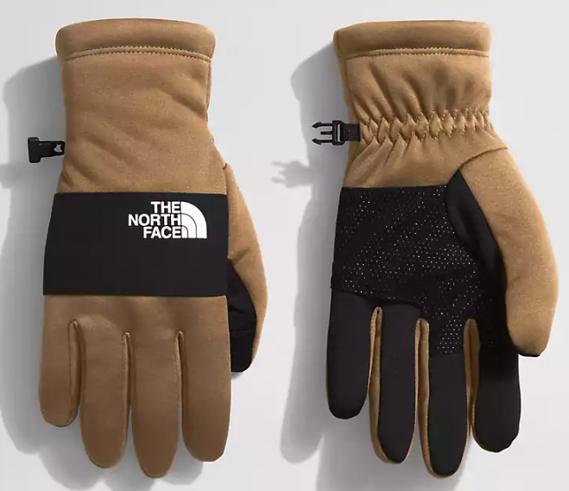
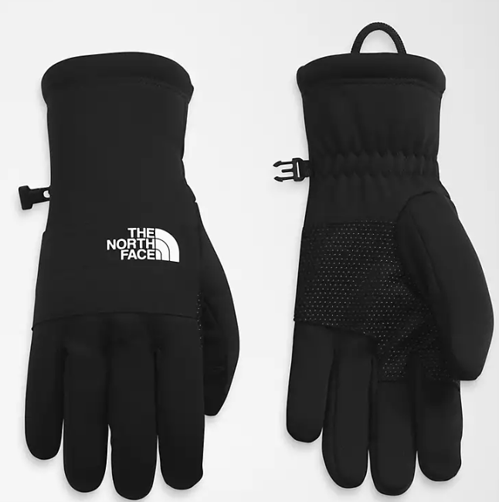

冬季保暖手套触屏-男女款
 |  |  |  |  |  | 开发员： | 晨华 |  | 系列： |  | 制单日期： |  | 2023-11-10
 | 物 料 信 息 |  |  |  |  |  |  |  | 采 购 信 息
序号 | 物料类型 | 物料名称 | 物料编号 | 成分 | 应用部位 | 规格1（面料可裁幅宽、辅料型号等） | 规格2（面料克重、辅料长度等） | 单位 | 单耗 | 损耗 | 单价 | 金额(元) | 费用占比 | 供应商
1 | 面料 | 防风布 |  |  | 整个大身 | 1.5M |  | 米 | 0.170 | 105% | 18.0000000 | ¥3.21 | #DIV/0! | 浙江
2 | 导电PU |  |  |  |  |  |  |  | 0.015 | 105% | 26.0000000 | ¥0.41 | #DIV/0! | 浙江
 | 针织罗口 |  |  |  |  |  |  |  | 1.000 | 105% | 1.5000000 | ¥1.58
3 | 手心PU |  |  |  |  |  |  |  | 0.020 | 105% | 25.0000000 | ¥0.53 | #DIV/0! | 浙江
 | 里布+软棉 |  |  |  |  |  |  |  | 0.150 | 105% | 9.0000000 | ¥1.42
4 | 辅料 |  |  |  |  |  |  |  | 1.000 | 105% | 0.5000000 | ¥0.53 | #DIV/0!
5 | 拉链 |  |  |  |  |  |  |  |  | 100% | 0.4000000 | ¥0.00 | #DIV/0!
6 | 印字 |  |  |  |  |  |  |  | 1.000 | 105% | 1.0000000 | ¥1.05
7 | 吊牌及包装 |  |  |  |  |  |  |  | 1.000 | 100% | 0.8000000 | ¥0.80 | #DIV/0!
8 | 厂供物料 |  |  |  |  |  |  |  | 1.000 | 105% | 0.3000000 | ¥0.32 | #DIV/0!
9 | OEM款式 | LOP价格(直接人工+税金+利润+运费) |  |  |  |  |  |  | 1.000 | 105% | 13.0000000 | ¥13.65 | #DIV/0!
10 | 最低起订量 | 5000 |  |  |  |  |  |  |  |  |  | ¥23.48

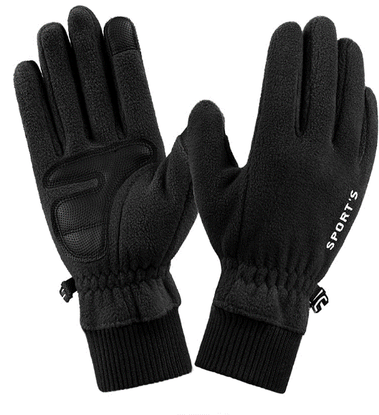
 | 行数可自行添加；LOP按照5000-7999件的订单量计算。 运费参考：仓库地点天津、太仓各占一半. 物料类型一列可更改内容。
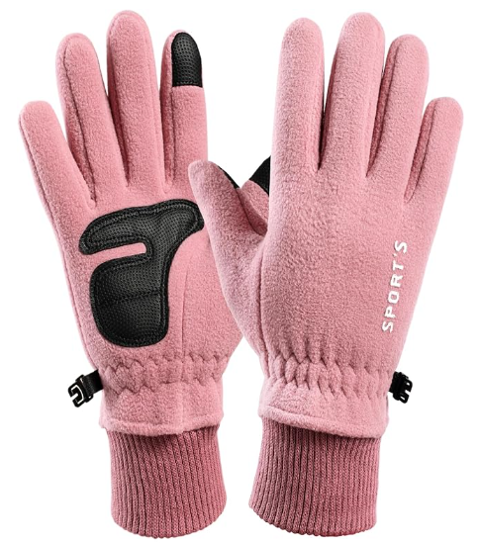

运动手套- 男女款
 |  |  |  |  |  | 开发员： | 晨华 |  | 系列： |  | 制单日期： |  | 2023-11-10
 | 物 料 信 息 |  |  |  |  |  |  |  | 采 购 信 息
序号 | 物料类型 | 物料名称 | 物料编号 | 成分 | 应用部位 | 规格1（面料可裁幅宽、辅料型号等） | 规格2（面料克重、辅料长度等） | 单位 | 单耗 | 损耗 | 单价 | 金额(元) | 费用占比 | 供应商
1 | 面料 | 防风布 |  |  | 整个大身 | 1.5M |  | 米 | 0.200 | 105% | 15.0000000 | ¥3.15 | #DIV/0! | 浙江
2 | 导电PU |  |  |  |  |  |  |  | 0.015 | 105% | 26.0000000 | ¥0.41 | #DIV/0! | 浙江
3 |  |  |  |  |  |  |  |  |  | 105% | 15.0000000 | ¥0.00 | #DIV/0! | 浙江
 |  |  |  |  |  |  |  |  |  | 105% | 9.0000000 | ¥0.00
4 | 辅料 |  |  |  |  |  |  |  | 1.000 | 105% | 0.5000000 | ¥0.53 | #DIV/0!
5 | 食指印字 |  |  |  |  |  |  |  | 1.000 | 105% | 1.0000000 | ¥1.05 | #DIV/0!
6 | 手心印字 |  |  |  |  |  |  |  | 1.000 | 105% | 1.5000000 | ¥1.58
 | 筒口印字 |  |  |  |  |  |  |  | 1.000 | 105% | 1.0000000 | ¥1.05
7 | 吊牌及包装 |  |  |  |  |  |  |  | 1.000 | 100% | 0.8000000 | ¥0.80 | #DIV/0!
8 | 厂供物料 |  |  |  |  |  |  |  | 1.000 | 105% | 0.3000000 | ¥0.32 | #DIV/0!
9 | OEM款式 | LOP价格(直接人工+税金+利润+运费) |  |  |  |  |  |  | 1.000 | 105% | 11.0000000 | ¥11.55 | #DIV/0!
10 | 最低起订量 | 5000 |  |  |  |  |  |  |  |  |  | ¥20.42

 | 行数可自行添加；LOP按照5000-7999件的订单量计算。 运费参考：仓库地点天津、太仓各占一半. 物料类型一列可更改内容。

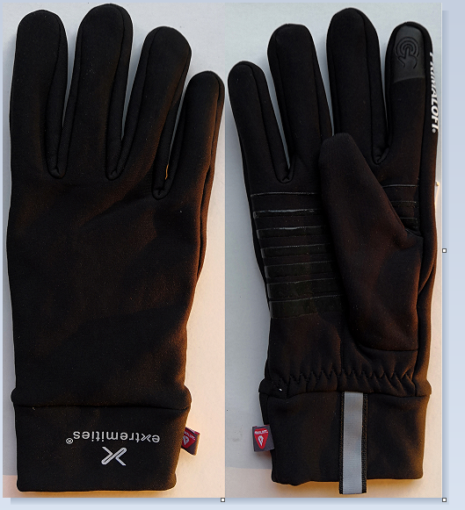

运动手套 男款
 |  |  |  |  |  | 开发员： | 晨华 |  | 系列： |  | 制单日期： |  | 2023-11-10
 | 物 料 信 息 |  |  |  |  |  |  |  | 采 购 信 息
序号 | 物料类型 | 物料名称 | 物料编号 | 成分 | 应用部位 | 规格1（面料可裁幅宽、辅料型号等） | 规格2（面料克重、辅料长度等） | 单位 | 单耗 | 损耗 | 单价 | 金额(元) | 费用占比 | 供应商
1 | 面料 | 防风布 |  |  | 整个大身 | 1.5M |  | 米 | 0.200 | 105% | 18.0000000 | ¥3.78 | #DIV/0! | 浙江
2 | 导电PU |  |  |  |  |  |  |  | 0.015 | 105% | 26.0000000 | ¥0.41 | #DIV/0! | 浙江
3 | 手心防滑布 |  |  |  |  |  |  |  | 0.020 | 105% | 15.0000000 | ¥0.32 | #DIV/0! | 浙江
 | 里布+软棉 |  |  |  |  |  |  |  | 0.150 | 105% | 9.0000000 | ¥1.42
4 | 辅料 |  |  |  |  |  |  |  | 1.000 | 105% | 0.5000000 | ¥0.53 | #DIV/0!
5 | 拉链 |  |  |  |  |  |  |  |  | 100% | 0.4000000 | ¥0.00 | #DIV/0!
6 | 印字 |  |  |  |  |  |  |  | 1.000 | 105% | 1.0000000 | ¥1.05
7 | 吊牌及包装 |  |  |  |  |  |  |  | 1.000 | 100% | 0.8000000 | ¥0.80 | #DIV/0!
8 | 厂供物料 |  |  |  |  |  |  |  | 1.000 | 105% | 0.3000000 | ¥0.32 | #DIV/0!
9 | OEM款式 | LOP价格(直接人工+税金+利润+运费) |  |  |  |  |  |  | 1.000 | 105% | 17.0000000 | ¥17.85 | #DIV/0!
10 | 最低起订量 | 5000 |  |  |  |  |  |  |  |  |  | ¥26.46

 | 行数可自行添加；LOP按照5000-7999件的订单量计算。 运费参考：仓库地点天津、太仓各占一半. 物料类型一列可更改内容。
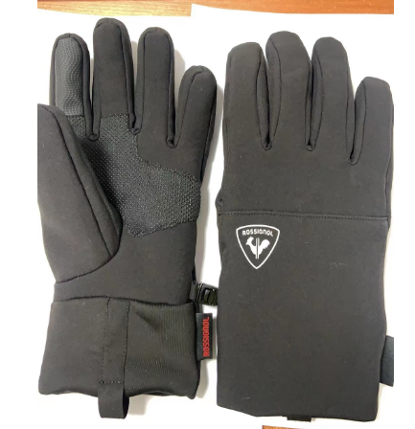

跑步健身手套
 |  |  |  |  |  | 开发员： | 晨华 |  | 系列： |  | 制单日期： |  | 2023-11-10
 | 物 料 信 息 |  |  |  |  |  |  |  | 采 购 信 息
序号 | 物料类型 | 物料名称 | 物料编号 | 成分 | 应用部位 | 规格1（面料可裁幅宽、辅料型号等） | 规格2（面料克重、辅料长度等） | 单位 | 单耗 | 损耗 | 单价 | 金额(元) | 费用占比 | 供应商
1 | 面料 | 手背网格布 |  | 100%涤纶 | 手背 | 1.5M |  | 米 | 0.050 | 105% | 12.0000000 | ¥0.63 | #DIV/0! | 浙江
2 | 手心超迁布 |  |  | 100%涤纶 |  |  |  |  | 0.048 | 105% | 38.0000000 | ¥1.92 | #DIV/0! | 浙江
3 | 潜水布 |  |  | 100%neoprean潜水料 |  |  |  |  | 0.055 | 105% | 44.5 | ¥2.57 | #DIV/0! | 浙江
 | 氨纶布 |  |  |  |  |  |  |  | 0.011 | 105% | 30 | ¥0.35
4 | 辅料 |  |  |  |  |  |  |  | 1.000 | 105% | 0.5000000 | ¥0.53 | #DIV/0!
5 | 拉链 |  |  |  |  |  |  |  |  | 100% | 0.4000000 | ¥0.00 | #DIV/0!
6 | 手心硅胶印花 |  |  |  |  |  |  |  | 1.000 | 105% | 2.0000000 | ¥2.10
7 | 吊牌及包装 |  |  |  |  |  |  |  | 1.000 | 100% | 0.8000000 | ¥0.80 | #DIV/0!
8 | 厂供物料 |  |  |  |  |  |  |  | 1.000 | 105% | 0.3000000 | ¥0.32 | #DIV/0!
9 | OEM款式 | LOP价格(直接人工+税金+利润+运费) |  |  |  |  |  |  | 1.000 | 105% | 13.0000000 | ¥13.65 | #DIV/0!
10 | 最低起订量 | 5000 |  |  |  |  |  |  |  |  |  | ¥22.85

 | 行数可自行添加；LOP按照5000-7999件的订单量计算。 运费参考：仓库地点天津、太仓各占一半. 物料类型一列可更改内容。

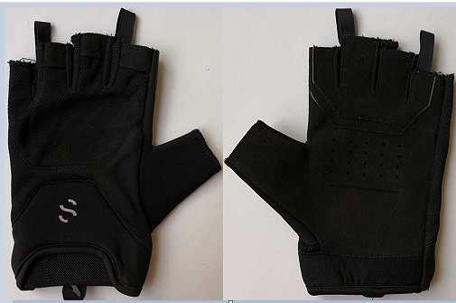

运动手套童款
 |  |  |  |  |  | 开发员： | 晨华 |  | 系列： |  | 制单日期： |  | 2023-11-10
 | 物 料 信 息 |  |  |  |  |  |  |  | 采 购 信 息
序号 | 物料类型 | 物料名称 | 物料编号 | 成分 | 应用部位 | 规格1（面料可裁幅宽、辅料型号等） | 规格2（面料克重、辅料长度等） | 单位 | 单耗 | 损耗 | 单价 | 金额(元) | 费用占比 | 供应商
1 | 面料 | 印花涤纶塔丝隆布 |  |  | 整个大身 | 1.5M |  | 米 | 0.170 | 105% | 18.0000000 | ¥3.21 | #DIV/0! | 浙江
2 | 导电PU |  |  |  |  |  |  |  | 0.120 | 105% | 26.0000000 | ¥3.28 | #DIV/0! | 浙江
3 | 反光布 |  |  |  |  |  |  |  | 0.005 | 105% | 58.0000000 | ¥0.30 | #DIV/0! | 浙江
 | 里布+软棉 |  |  |  |  |  |  |  | 0.150 | 105% | 9.0000000 | ¥1.42
4 | 辅料 |  |  |  |  |  |  |  | 1.000 | 105% | 0.5000000 | ¥0.53 | #DIV/0!
5 | 拉链 |  |  |  |  |  |  |  |  | 100% | 0.4000000 | ¥0.00 | #DIV/0!
6 | 反光印字 |  |  |  |  |  |  |  | 1.000 | 105% | 1.5000000 | ¥1.58
7 | 吊牌及包装 |  |  |  |  |  |  |  | 1.000 | 100% | 0.8000000 | ¥0.80 | #DIV/0!
8 | 厂供物料 |  |  |  |  |  |  |  | 1.000 | 105% | 0.3000000 | ¥0.32 | #DIV/0!
9 | OEM款式 | LOP价格(直接人工+税金+利润+运费) |  |  |  |  |  |  | 1.000 | 105% | 15.0000000 | ¥15.75 | #DIV/0!
10 | 最低起订量 | 5000 |  |  |  |  |  |  |  |  |  | ¥27.18

 | 行数可自行添加；LOP按照5000-7999件的订单量计算。 运费参考：仓库地点天津、太仓各占一半. 物料类型一列可更改内容。

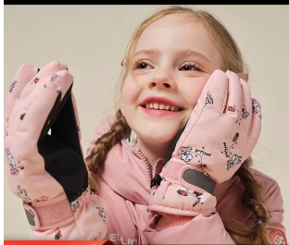

抓绒毛毯
 |  |  |  |  |  | 开发员： | 晨华 |  | 系列： |  | 制单日期： |  | 2023-11-10
 | 物 料 信 息 |  |  |  |  |  |  |  | 采 购 信 息
序号 | 物料类型 | 物料名称 | 物料编号 | 成分 | 应用部位 | 规格1（面料可裁幅宽、辅料型号等） | 规格2（面料克重、辅料长度等） | 单位 | 单耗 | 损耗 | 单价 | 金额(元) | 费用占比 | 供应商
1 | 面料 | 舒棉绒 |  |  | 整个大身 | 1.5M | 200G | 米 | 1.950 | 105% | 13.0000000 | ¥26.62 | #DIV/0! | 浙江
4 | 辅料 |  |  |  |  |  |  |  | 1.000 | 105% | 2.0000000 | ¥2.10 | #DIV/0!
5 |  |  |  |  |  |  |  |  |  | 105% | 3.5000000 | ¥0.00 | #DIV/0! | 浙江
 |  |  |  |  |  |  |  |  |  | 105% | 1.0000000 | ¥0.00
6 | 绣花 |  |  |  |  |  |  |  | 1.000 | 105% | 2.0000000 | ¥2.10
7 | 吊牌及包装 |  |  |  |  |  |  |  | 1.000 | 100% | 1.0000000 | ¥1.00 | #DIV/0!
8 | 厂供物料 |  |  |  |  |  |  |  | 1.000 | 105% | 0.3000000 | ¥0.32 | #DIV/0!
9 | OEM款式 | LOP价格(直接人工+税金+利润+运费) |  |  |  |  |  |  | 1.000 | 105% | 11.0000000 | ¥11.55 | #DIV/0!
10 | 最低起订量 | 2000 |  |  |  |  |  |  |  |  |  | ¥43.68

 | 行数可自行添加；LOP按照5000-7999件的订单量计算。 运费参考：仓库地点天津、太仓各占一半. 物料类型一列可更改内容。

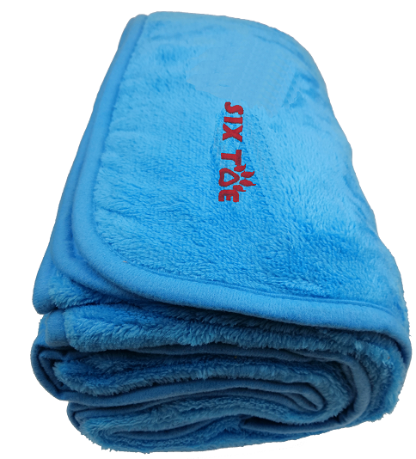

抓绒睡袋
 |  |  |  |  |  | 开发员： | 晨华 |  | 系列： |  | 制单日期： |  | 2023-11-10
 | 物 料 信 息 |  |  |  |  |  |  |  | 采 购 信 息
序号 | 物料类型 | 物料名称 | 物料编号 | 成分 | 应用部位 | 规格1（面料可裁幅宽、辅料型号等） | 规格2（面料克重、辅料长度等） | 单位 | 单耗 | 损耗 | 单价 | 金额(元) | 费用占比 | 供应商
1 | 面料 | 素色或者迷彩摇粒绒 |  |  | 整个大身 | 1.5M | 200G | 米 | 1.950 | 105% | 13.0000000 | ¥26.62 | #DIV/0! | 浙江
4 | 辅料 |  |  |  |  |  |  |  | 1.000 | 105% | 1.0000000 | ¥1.05 | #DIV/0!
5 | 长拉链 |  |  |  |  |  |  |  | 1.000 | 105% | 3.5000000 | ¥3.68 | #DIV/0! | 浙江
 | 印花 |  |  |  |  |  |  |  | 1.000 | 105% | 1.0000000 | ¥1.05
6 | 绣花 |  |  |  |  |  |  |  | 1.000 | 105% | 1.5000000 | ¥1.58
7 | 吊牌及包装 |  |  |  |  |  |  |  | 1.000 | 100% | 0.5000000 | ¥0.50 | #DIV/0!
8 | 厂供物料 |  |  |  |  |  |  |  | 1.000 | 105% | 0.3000000 | ¥0.32 | #DIV/0!
9 | OEM款式 | LOP价格(直接人工+税金+利润+运费) |  |  |  |  |  |  | 1.000 | 105% | 15.0000000 | ¥15.75 | #DIV/0!
10 | 最低起订量 | 2000 |  |  |  |  |  |  |  |  |  | ¥50.53

 | 行数可自行添加；LOP按照5000-7999件的订单量计算。 运费参考：仓库地点天津、太仓各占一半. 物料类型一列可更改内容。

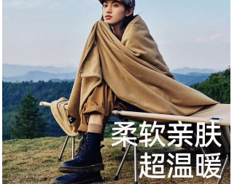

抓绒背心
 |  |  |  |  |  | 开发员： | 晨华 |  | 系列： |  | 制单日期： |  | 2023-11-10
 | 物 料 信 息 |  |  |  |  |  |  |  | 采 购 信 息
序号 | 物料类型 | 物料名称 | 物料编号 | 成分 | 应用部位 | 规格1（面料可裁幅宽、辅料型号等） | 规格2（面料克重、辅料长度等） | 单位 | 单耗 | 损耗 | 单价 | 金额(元) | 费用占比 | 供应商
1 | 面料 | 素色或者迷彩摇粒绒 |  |  | 整个大身 | 1.5M |  | 米 | 0.650 | 105% | 18.0000000 | ¥12.29 | #DIV/0! | 浙江
2 | 导电PU |  |  |  |  |  |  |  | 0.000 | 105% | 26.0000000 | ¥0.00 | #DIV/0! | 浙江
3 | 反光条 |  |  |  |  |  |  |  | 0.000 | 105% | 0.3000000 | ¥0.00 | #DIV/0! | 浙江
4 | 辅料 |  |  |  |  |  |  |  |  | 100% | 0.3000000 | ¥0.00 | #DIV/0!
5 | 长拉链 |  |  |  |  |  |  |  | 1.000 | 105% | 2.5000000 | ¥2.63 | #DIV/0! | 浙江
 | 短拉链 |  |  |  |  |  |  |  | 0.000 | 105% | 1.0000000 | ¥0.00 | #DIV/0! | 浙江
6 | 绣花 |  |  |  |  |  |  |  | 1.000 | 105% | 1.5000000 | ¥1.58
7 | 吊牌及包装 |  |  |  |  |  |  |  | 1.000 | 100% | 0.5000000 | ¥0.50 | #DIV/0!
8 | 厂供物料 |  |  |  |  |  |  |  | 1.000 | 105% | 0.3000000 | ¥0.32 | #DIV/0!
9 | OEM款式 | LOP价格(直接人工+税金+利润+运费) |  |  |  |  |  |  | 1.000 | 105% | 18.0000000 | ¥18.90 | #DIV/0!
10 | 最低起订量 | 2000 |  |  |  |  |  |  |  |  |  | ¥36.20

 | 行数可自行添加；LOP按照5000-7999件的订单量计算。 运费参考：仓库地点天津、太仓各占一半. 物料类型一列可更改内容。

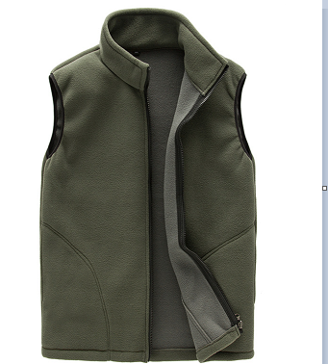

抓绒夹克
 |  |  |  |  |  | 开发员： | 晨华 |  | 系列： |  | 制单日期： |  | 2023-11-10
 | 物 料 信 息 |  |  |  |  |  |  |  | 采 购 信 息
序号 | 物料类型 | 物料名称 | 物料编号 | 成分 | 应用部位 | 规格1（面料可裁幅宽、辅料型号等） | 规格2（面料克重、辅料长度等） | 单位 | 单耗 | 损耗 | 单价 | 金额(元) | 费用占比 | 供应商
1 | 面料 | 素色或者迷彩摇粒绒 |  |  | 整个大身 | 1.5M |  | 米 | 1.000 | 105% | 15.0000000 | ¥15.75 | #DIV/0! | 浙江
2 | 导电PU |  |  |  |  |  |  |  | 0.000 | 105% | 26.0000000 | ¥0.00 | #DIV/0! | 浙江
3 | 反光条 |  |  |  |  |  |  |  | 0.000 | 105% | 0.3000000 | ¥0.00 | #DIV/0! | 浙江
4 | 辅料 |  |  |  |  |  |  |  |  | 100% | 0.3000000 | ¥0.00 | #DIV/0!
5 | 长拉链 |  |  |  |  |  |  |  | 1.000 | 105% | 2.5000000 | ¥2.63 | #DIV/0! | 浙江
 | 短拉链 |  |  |  |  |  |  |  | 2.000 | 105% | 1.0000000 | ¥2.10 | #DIV/0! | 浙江
6 | 绣花 |  |  |  |  |  |  |  | 1.000 | 105% | 1.5000000 | ¥1.58
7 | 吊牌及包装 |  |  |  |  |  |  |  | 1.000 | 100% | 0.5000000 | ¥0.50 | #DIV/0!
8 | 厂供物料 |  |  |  |  |  |  |  | 1.000 | 105% | 0.3000000 | ¥0.32 | #DIV/0!
9 | OEM款式 | LOP价格(直接人工+税金+利润+运费) |  |  |  |  |  |  | 1.000 | 105% | 20.0000000 | ¥21.00 | #DIV/0!
10 | 最低起订量 | 2000 |  |  |  |  |  |  |  |  |  | ¥43.87

 | 行数可自行添加；LOP按照5000-7999件的订单量计算。 运费参考：仓库地点天津、太仓各占一半. 物料类型一列可更改内容。

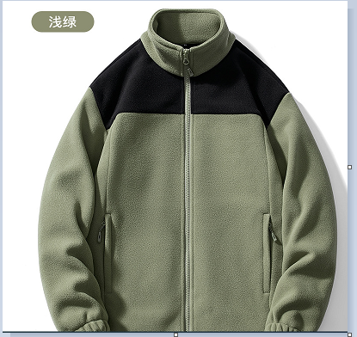

跑步运动手套
 |  |  |  |  |  | 开发员： | 晨华 |  | 系列： |  | 制单日期： |  | 2023-11-10
 | 物 料 信 息 |  |  |  |  |  |  |  | 采 购 信 息
序号 | 物料类型 | 物料名称 | 物料编号 | 成分 | 应用部位 | 规格1（面料可裁幅宽、辅料型号等） | 规格2（面料克重、辅料长度等） | 单位 | 单耗 | 损耗 | 单价 | 金额(元) | 费用占比 | 供应商
1 | 面料 | 素色或者迷彩摇粒绒 |  |  | 整个大身 | 1.5M |  | 米 | 0.160 | 105% | 18.0000000 | ¥3.02 | #DIV/0! | 浙江
2 | 导电PU |  |  |  |  |  |  |  | 0.010 | 105% | 26.0000000 | ¥0.27 | #DIV/0! | 浙江
3 | 反光条 |  |  |  |  |  |  |  | 0.300 | 105% | 0.3000000 | ¥0.09 | #DIV/0! | 浙江
4 | 辅料 |  |  |  |  |  |  |  |  | 100% | 0.3000000 | ¥0.00 | #DIV/0!
5 | 拉链 |  |  |  |  |  |  |  |  | 100% | 0.4000000 | ¥0.00 | #DIV/0!
6 | 反光印字 |  |  |  |  |  |  |  | 1.000 | 105% | 1.5000000 | ¥1.58
7 | 吊牌及包装 |  |  |  |  |  |  |  | 1.000 | 100% | 0.5000000 | ¥0.50 | #DIV/0!
8 | 厂供物料 |  |  |  |  |  |  |  | 1.000 | 105% | 0.3000000 | ¥0.32 | #DIV/0!
9 | OEM款式 | LOP价格(直接人工+税金+利润+运费) |  |  |  |  |  |  | 1.000 | 105% | 10.5000000 | ¥11.03 | #DIV/0!
10 | 最低起订量 | 3000 |  |  |  |  |  |  |  |  |  | ¥16.81

 | 行数可自行添加；LOP按照5000-7999件的订单量计算。 运费参考：仓库地点天津、太仓各占一半. 物料类型一列可更改内容。

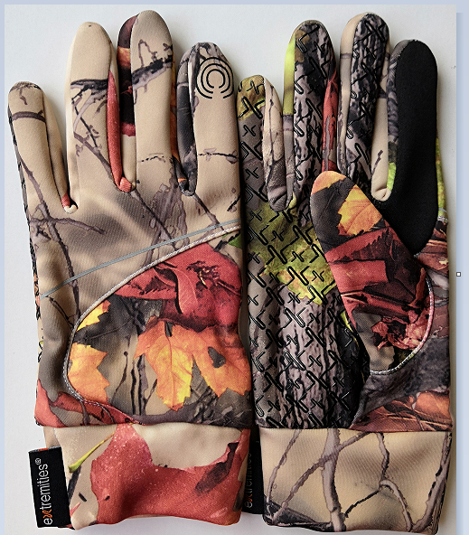
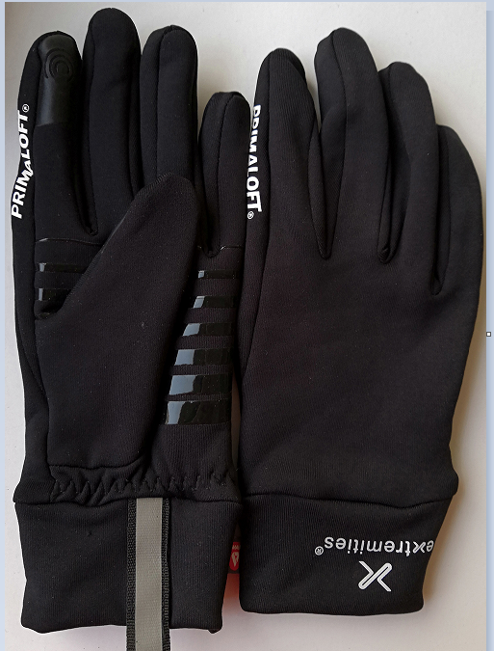

运动防风帽套
 |  |  |  |  |  | 开发员： | 晨华 |  | 系列： |  | 制单日期： |  | 2023-11-10
 | 物 料 信 息 |  |  |  |  |  |  |  | 采 购 信 息
序号 | 物料类型 | 物料名称 | 物料编号 | 成分 | 应用部位 | 规格1（面料可裁幅宽、辅料型号等） | 规格2（面料克重、辅料长度等） | 单位 | 单耗 | 损耗 | 单价 | 金额(元) | 费用占比 | 供应商
1 | 面料 | 素色或者迷彩摇粒绒 |  |  | 整个大身 | 1.5M |  | 米 | 0.300 | 105% | 10.0000000 | ¥3.15 | #DIV/0! | 浙江
2 | 辅料 |  |  |  |  |  |  |  | 1.000 | 100% | 0.5000000 | ¥0.50 | #DIV/0!
3 | 拉链 |  |  |  |  |  |  |  |  | 100% | 0.4000000 | ¥0.00 | #DIV/0!
4 | 反光印字 |  |  |  |  |  |  |  |  | 105% | 1.5000000 | ¥0.00
5 | 吊牌及包装 |  |  |  |  |  |  |  | 1.000 | 100% | 0.5000000 | ¥0.50 | #DIV/0!
6 | 厂供物料 |  |  |  |  |  |  |  | 1.000 | 105% | 0.3000000 | ¥0.32 | #DIV/0!
6 | OEM款式 | LOP价格(直接人工+税金+利润+运费) |  |  |  |  |  |  | 1.000 | 105% | 8.0000000 | ¥8.40 | #DIV/0!
7 | 最低起订量 | 3000 |  |  |  |  |  |  |  |  |  | ¥12.87

 | 行数可自行添加；LOP按照5000-7999件的订单量计算。 运费参考：仓库地点天津、太仓各占一半. 物料类型一列可更改内容。

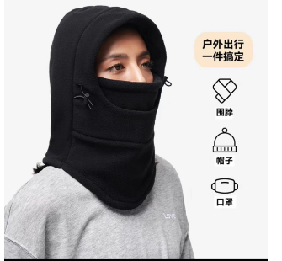

运动防风帽子
 |  |  |  |  |  | 开发员： | 晨华 |  | 系列： |  | 制单日期： |  | 2023-11-10
 | 物 料 信 息 |  |  |  |  |  |  |  | 采 购 信 息
序号 | 物料类型 | 物料名称 | 物料编号 | 成分 | 应用部位 | 规格1（面料可裁幅宽、辅料型号等） | 规格2（面料克重、辅料长度等） | 单位 | 单耗 | 损耗 | 单价 | 金额(元) | 费用占比 | 供应商
1 | 面料 | 素色或者迷彩摇粒绒 |  |  | 整个大身 | 1.5M |  | 米 | 0.180 | 105% | 10.0000000 | ¥1.89 | #DIV/0! | 浙江
2 | 辅料 |  |  |  |  |  |  |  |  | 100% | 0.3000000 | ¥0.00 | #DIV/0!
3 | 拉链 |  |  |  |  |  |  |  |  | 100% | 0.4000000 | ¥0.00 | #DIV/0!
4 | 反光印字 |  |  |  |  |  |  |  | 1.000 | 105% | 1.5000000 | ¥1.58
5 | 吊牌及包装 |  |  |  |  |  |  |  | 1.000 | 100% | 0.5000000 | ¥0.50 | #DIV/0!
6 | 厂供物料 |  |  |  |  |  |  |  | 1.000 | 105% | 0.3000000 | ¥0.32 | #DIV/0!
6 | OEM款式 | LOP价格(直接人工+税金+利润+运费) |  |  |  |  |  |  | 1.000 | 105% | 5.0000000 | ¥5.25 | #DIV/0!
7 | 最低起订量 | 3000 |  |  |  |  |  |  |  |  |  | ¥9.53

 | 行数可自行添加；LOP按照5000-7999件的订单量计算。 运费参考：仓库地点天津、太仓各占一半. 物料类型一列可更改内容。
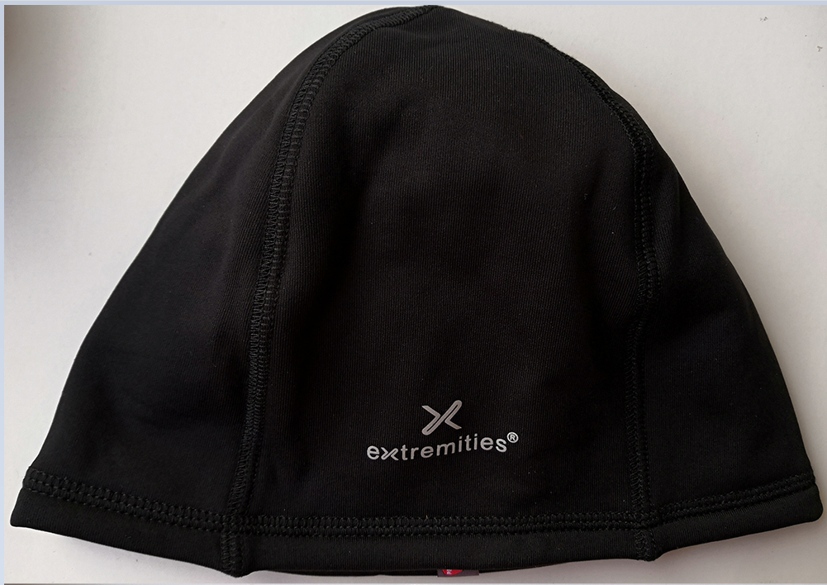
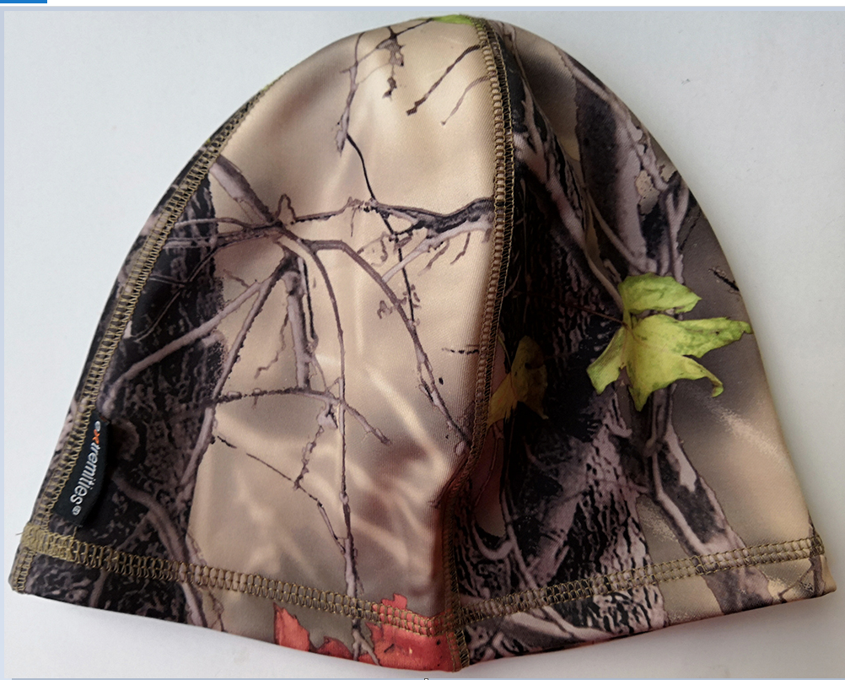

多功能头巾
 |  |  |  |  |  | 开发员： | 晨华 |  | 系列： |  | 制单日期： |  | 2023-11-10
 | 物 料 信 息 |  |  |  |  |  |  |  | 采 购 信 息
序号 | 物料类型 | 物料名称 | 物料编号 | 成分 | 应用部位 | 规格1（面料可裁幅宽、辅料型号等） | 规格2（面料克重、辅料长度等） | 单位 | 单耗 | 损耗 | 单价 | 金额(元) | 费用占比 | 供应商
1 | 面料 | 涤纶布 |  |  | 整个大身 | 1.5M |  | 米 | 0.180 | 105% | 10.0000000 | ¥1.89 | #DIV/0! | 浙江 | 面料印花要看库存
...
3 | 拉链 |  |  |  |  |  |  |  |  | 100% | 0.4000000 | ¥0.00 | #DIV/0!
4 | 绣花 |  |  |  |  |  |  |  | 1.000 | 105% | 0.8000000 | ¥0.84
5 | 吊牌及包装 |  |  |  |  |  |  |  | 1.000 | 100% | 0.5000000 | ¥0.50 | #DIV/0!
6 | 厂供物料 |  |  |  |  |  |  |  | 1.000 | 105% | 0.3000000 | ¥0.32 | #DIV/0!
6 | OEM款式 | LOP价格(直接人工+税金+利润+运费) |  |  |  |  |  |  | 1.000 | 105% | 3.5000000 | ¥3.68 | #DIV/0!
7 | 最低起订量 | 3000 |  |  |  |  |  |  |  |  |  | ¥7.22

 | 行数可自行添加；LOP按照5000-7999件的订单量计算。 运费参考：仓库地点天津、太仓各占一半. 物料类型一列可更改内容。

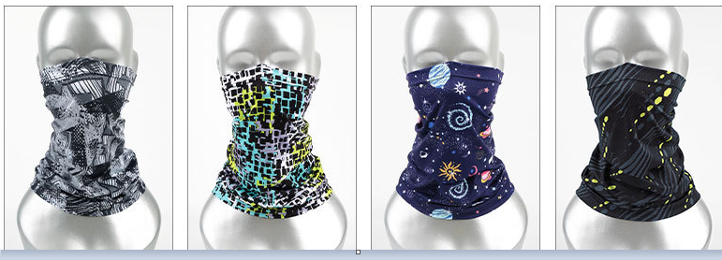

防晒袖套
...
 |  |  | 开发员： | 晨华 | 系列： |  | 制单日期： |  | 2023-11-10
4 | 反光印字 |  |  |  | 2.000 | 105% | 2.2000000 | ¥4.62
5 | 吊牌及包装 |  |  |  | 1.000 | 100% | 0.5000000 | ¥0.50 | #DIV/0!
6 | 厂供物料 |  |  |  | 1.000 | 105% | 0.3000000 | ¥0.32 | #DIV/0!
6 | OEM款式 | LOP价格(直接人工+税金+利润+运费) |  |  | 1.000 | 105% | 4.5000000 | ¥4.73 | #DIV/0!
7 | 最低起订量 | 2000 |  |  |  |  |  | ¥12.00

 | 行数可自行添加；LOP按照5000-7999件的订单量计算。 运费参考：仓库地点天津、太仓各占一半. 物料类型一列可更改内容。

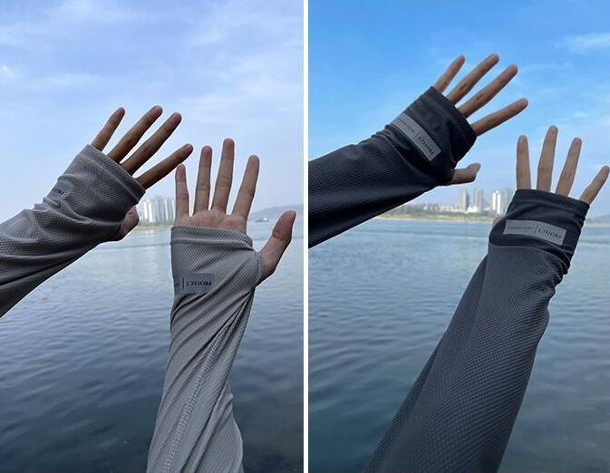

遮阳面罩
...
 |  |  | 开发员： | 晨华 | 系列： |  | 制单日期： |  | 2023-11-10
4 | 反光印字 |  |  |  | 1.000 | 105% | 2.2000000 | ¥2.31
5 | 吊牌及包装 |  |  |  | 1.000 | 100% | 0.5000000 | ¥0.50 | #DIV/0!
6 | 厂供物料 |  |  |  | 1.000 | 105% | 0.3000000 | ¥0.32 | #DIV/0!
6 | OEM款式 | LOP价格(直接人工+税金+利润+运费) |  |  | 1.000 | 105% | 3.5000000 | ¥3.68 | #DIV/0!
7 | 最低起订量 | 2000 |  |  |  |  |  | ¥7.90

 | 行数可自行添加；LOP按照5000-7999件的订单量计算。 运费参考：仓库地点天津、太仓各占一半. 物料类型一列可更改内容。

